LOT2
POLİQRAFİYA məhsulları və çap işləri ilə əlaqədar texniki tender
№
 | Məhsulun qısa məzmunu (əsas qeyd: rəng pantonu: Match of Oracal™ 021 Yellow * və PMS 123 C) | Xüsusiyyətlər | Şəkil
1 | Flayer OFSET ÇAPI OLMASI MÜTLƏQDİR. Nümunə təqdim edilməsi tələb olunur. https://we.tl/t-Gn9ifEoTgSnHcyMc | Ölçü: 10x21 Kağız: 250 qram mat laminasiya | 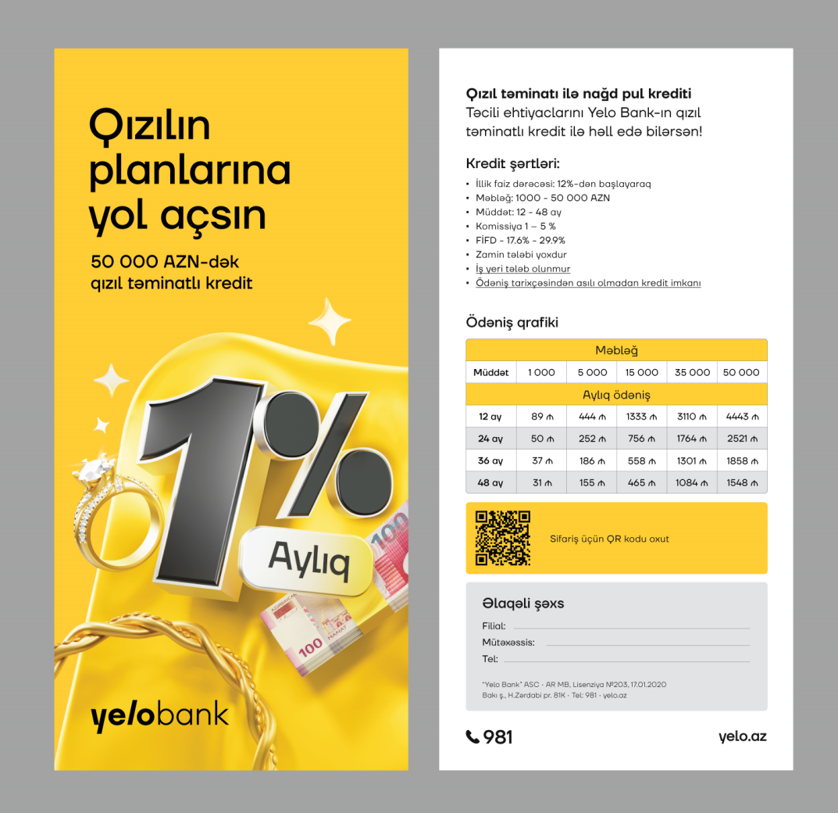
2 | Flayer OFSET ÇAPI OLMASI MÜTLƏQDİR. Nümunə təqdim edilməsi tələb olunur. https://we.tl/t-Gn9ifEoTgSnHcyMc | Ölçü: 10x21 Kağız: 250 qram mat laminasiya | 